Sheet1
申请时请填写下表，并在邮件中填写 申请的页面链接 及 调用时机。邮件至 bds-cs <bds-cs@jd.com>

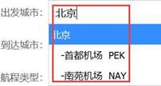
log方法埋点方案 | log('type1','type2',v1,v2,v3,v4,v5,v6,v7,v8,v9,v10,v11,v12);
type1 | jipiao_pc
type2 | dep_city
自定义参数 | 参数含义
v1 | 固定值 1表示临近机场 0表示机场和其他
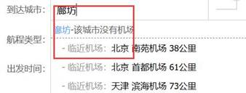
v2 | 用户输入值
v3 | 用户选择值

说明：不需要当前页面url这一参数，子午线会自动记录

log方法埋点方案 | log('type1','type2',v1,v2,v3,v4,v5,v6,v7,v8,v9,v10,v11,v12);
type1 | jipiao_pc
type2 | arr_city
自定义参数 | 参数含义
v1 | 固定值 1表示临近机场 0表示机场和其他
v2 | 用户输入值
v3 | 用户选择值

